Біполяр
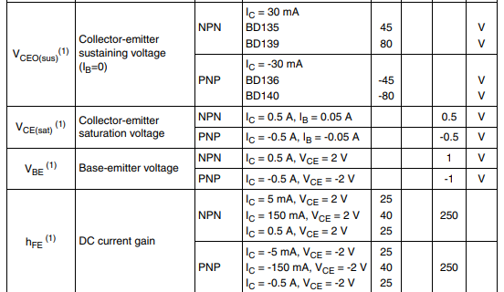
 |  |  | розрахунок Резисторів біполярного транзистора в ключовому режимі
Практично |  |  |  | BD139 | param
param | Value | Unit |  | 80.0 | Vceo
Uживл | 10.0 | V
Uout | 5.10 | V | (даташит або експериментально знайти Uбе, коли Uке спадає до 0,3V) | 0.5 | Vbe |  | 5.0 | Vebo
Uбе | 0.80 | V | (В даташиті для Uке = 0.3 V зі статичної х-ки (або 0 V, відмінності будуть незначні) або практично) |  | А
Iб(нас) | 0.007 | А | (перехід в режим насичення) | 0.5 | Vbe
Uбе(нас) | 0.720 | V | (при більшій Uбе(нас) більш різко привідкривається (зменш опір між вс) ) | 0.5 | Vce(sat)
Uке | 0.300 | V |  |  |  |  |  | 119 | мультиметр червоний
 |  |  | коеф підсилення Бета, для активного режиму | 250 | hFE

Umax_Volt | 4.2 | V | (даташит аккума) | - | Ah
Эмність | 1.00 | Ah | (згідно даташита аккума Iзаряду = 0,5 С) С - ємність (mAh). | #REF! | Ic
Iзаряду | 0.50 | A | (Umin - Uбе)/ Iзаряду. Umin - різниця потенціалів при повному заряді батареї | - | Om
Rб | 14.29 | Om | (живл - батарея - Uвс) / Iзаряду | - | Om
Rк | 11.00 | Om
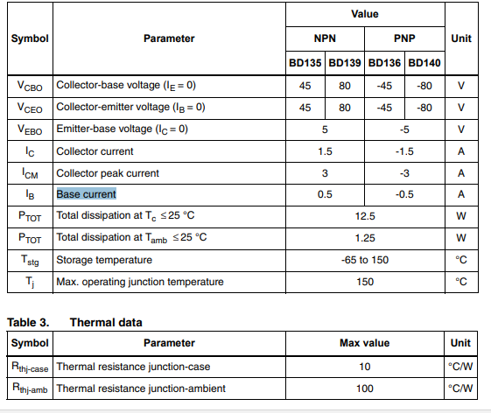
Pk, W |  |  |  | Pc
U^2/ Rk | I*U | I^2 * Rk |  | #REF! | W
2.750 | 2.750 | 2.750

 | із запасом беремо
 | 4.5833333333 | W

задаємо
даташит
отримуємо

 |  |  |  |  |  |  |  |  |  | V | min
 |  |  |  |  |  |  |  |  |  | 3.65 | 0
 |  |  |  |  |  |  |  |  |  | 3.77 | 10
 |  |  |  |  | 15:08:00 | 4.07 |  |  |  | 3.83 | 20
 |  |  |  |  | 15:20:00 | 4.14 |  |  |  | 3.953 | 30
 |  |  |  |  | 15:34:00 | 4.16 |  |  |  | 3.99 | 40
 |  |  |  |  |  |  |  |  |  | 4.01 | 50
 |  |  |  |  |  |  | 4.15 | 4.44

Дільник
 |  |  |  |  |  | Потрібно забезпечити малий струм розряду ???
Uживл | 12
Uбатареї | 4.2
 |  |  | Задаємось резисторами
 |  |  |  |  |  | 100% | Uтаймера | 6 |  |  |  |  |  | Струми портів
 |  |  |  |  |  |  |  |  |  | Струми дільника |  | U | P | THRS | -0.0000000030
Верхній поріг |  | 4.2 | Rup | 8000 | OUT 0 при | 2/3 таймера | THRESHOLD | 4.000 |  | 0.0003 | A | 3.333 | 0.001 | TRIG | -0.0000000020
 |  |  | Rdown | 160000 |  |  |  | вище |  | 0.0004 |  | 2.548 | 0.001 | OUT | 0.0005040000

Нижній поріг |  | 4 | Rup | 7970 | OUT 1 при | 1/3 таймера | TRIGGER | 2.000 |  | 0.000173 | A | 2.2 | 0.000 | THRS | -0.0000000024
 |  |  | Rdown | 7970 |  |  |  | нижче |  | 0.000132 |  | 1.672 | 0.000 | TRIG | -0.0000000015
 |  |  |  |  |  |  |  |  |  |  |  |  |  | OUT | 0.0000700000
 |  |  | Задаємось СХЕМОЮ з потенціометрами та R(i) |  |  |  |  |  |  |  |  |  |  |  |  |  |  | перехідний процес при ввімкненні |  |  | та вимкненні
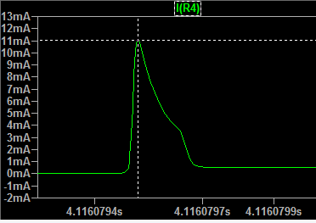
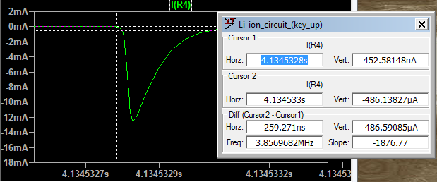
Верх поріг |  | 4.2 | Rup | 1190.5 |  | Rpot1 | 10000 |  |  | 0.000168 | A |  | 0.0000 | THRS | -0.0000000030
 |  |  | Rdown | 8809.5 |  | R6 | 15000 |  |  | 0.000128 |  |  | 0.0000 | TRIG | -0.0000000020 |  | імпульс
 |  |  |  |  |  |  |  |  |  |  |  |  |  | OUT | 0.0005040000 |  | 0.011 |  |  | -0.0125
Нижній поріг |  | 3.2 | RpotUp | -4575.0 |  | Rpot2 | 10000 |  |  | 0.000055 | A |  | 0.0001
 |  |  | RpotDown | 14575.0 |  | R1 | 33300 |  |  | 0.000042 |  |  | 0.0001 | THRS | -0.0000000024
 |  |  |  |  |  | R3 | 33300 |  |  |  |  |  |  | TRIG | -0.0000000015
задаємо |  |  | Rpot | Потенціометр |  |  |  |  |  |  |  |  |  | OUT | 0.0000700000

розраховуємо

 | Виміри в симуляції
 |  |  |  | BD139 |  |  |  | W |  |  | Напруги |  |  |  | LM7805
R, Ом | Ubattery | UR | Uке | Urб | Uбе, V | Iке, А | Irb, А | Pбе | Pке | Pr | Живлення | OUT |  |  | in, A |  | out, A |  | U
0,8 на базу |  |  |  |  |  |  |  |  |  |  |  |  |  |  | 0.00725 | 0.00667 | -0.0022 | -0.0016 | 7
6 | 3.2 | 8.711 | 0.079 | 0.444 | 0.911 | 0.581 | 0.075 | 0.033 | 0.046 | 5.061 | 11.99 | 1.355
15 | 4.2 | 5.7 | 2.1 | 0.016 | 0.773 | 0.383 | 0.003 | 0.000 | 0.804 | 2.183 | 12 | 0.789

 |  | Uвх
 |  |  | R1
Калькулятор дільника
 |  |  | R2 |  | Uвих
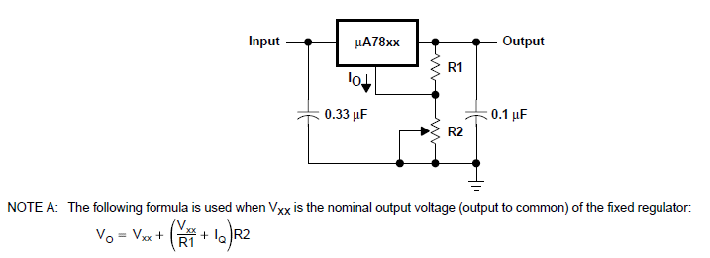

 | Uвх | 5
 | Uвих | 3.333
 | R1 | 1000
 | R2 | 1999

 | Vo | 6
 | Vxx | 5
 | R1 | 1000
 | R2 | 100.0
 | Io | 0.005
 |  |  |  | 100

Розрахунок загального опору паралельно з'єднаних резисторів
# | 1 | 2 | 3 | 4 | 5 | 6 | 7 | 8 | 9 | 10
R | 46.7 | 46.8 | 46.5
1/R | 0.021413276231 | 0.021367521368 | 0.021505376344
Загальний | 15.555

Розрахунок загального опору паралельно з'єднаних резисторів
# | 1 | 2 | 3 | 4 | 5 | 6 | 7 | 8 | 9 | 10
R | 5 | 10
1/R | 0.2 | 0.1
Загальний | 3.333

 | Виміри в симуляції |  |  | бар'єрний режим |  | виглядає краще
 |  |  |  | BD139
R, Ом | Ubattery | UR | Uке | Urб | Uбе, V | Iке, А |  |  |  |  | струм
9.36 | 3.2 | 8.68 | 0.12 | 0.871 | 0.99 | -0.926 | 12.00 |  |  |  | 0.92735042735
9.36 | 4.2 | 5.53 | 2.26 | -1.459 | 0.807 | -0.59 | 11.99 |  | заряд до 4,2044 за 1,08 мс

2.00 | 3.206 | 7.93 | 0.855 | 0.381 | 1.237 | -3.955 | 11.991 |  | заряд до 4,44! За 0,6 мс
2.00 | 4.2 | 2.275 | 5.52 | -4.64 | 0.883 | -1.137 | 11.995

Провідники
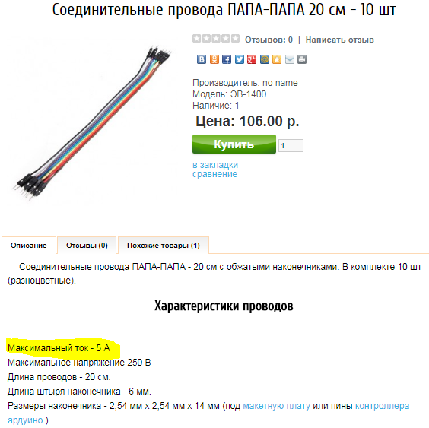
Товщина | 0.4 | мм
Переріз | 0.12566370614 | мм^2
Струм | 0.6 | А

нагрузка | 4.77 | А/mm^2 | ОК
Допустимо | 6

Аккумулятор
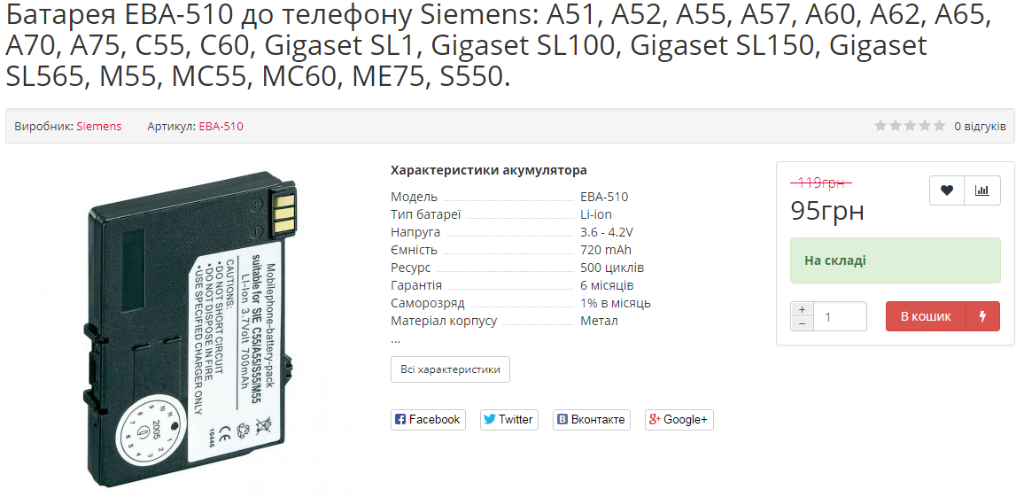
 |  | Яка напруга живлення потрібна для заряду? (чи 12 В хороший вибір) |  |  |  |  | https://tuta.ua/ua/akkumulyator-siemens-eba-510-720-mah-batareya-original-li-ion/
 |  | Який характер струму потрібен для заряду за методом CC/CV, тобто наша схема відповідає цьому?
 |  | Що відбувається в схемі з вкл живленням без аккумулятора?
 |  | Який опір аккумулятора, як він змінюється під час заряду?
 |  | Який зробити захист від помилкового включення полярності акумулятора?
 |  | Який струм розряду аккумулятора при викл гілці заряду?

EBA-510
Parametr | Min | Max | Unit
Напруга | 3.6 | 4.2 | V
Ємність | 0.700 | 0.720 | Ah
І навантаження | 0.070 | 1.080 | А
Rн | 60.00 | 3.889 | Om
Pн | 0.3 | 4.5 | W

 | Проверка параметров аккамуляторов

"+" |  | "-" | Om | V
 | к | ч | 14960 | 0.00
 | ч | к | 14960 | 0.00
к |  | ч | L | 3.92
ч |  | к | 98.2 | -3.92
ч | к |  | -3420000 | -3.92 |  | Зарядка для аккума
к | ч |  | L | 3.92 |  | https://www.subtel.es/en/Charger-for-Siemens-A51-A72-A52-A55-Power-Supply-111252.html?force_sid=8ictpsabvo9mu3jguuqb6qcq62
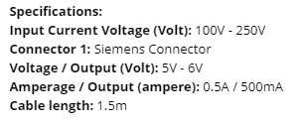
ч | BL214 | к | 98.7 | 4.15 | новый
ч | BL203 | к | 95.9 | 3.89 | старый

Напруга | 3.7 | 4.2 | V
Ємність | 1.5 |  | Ah

Скріни
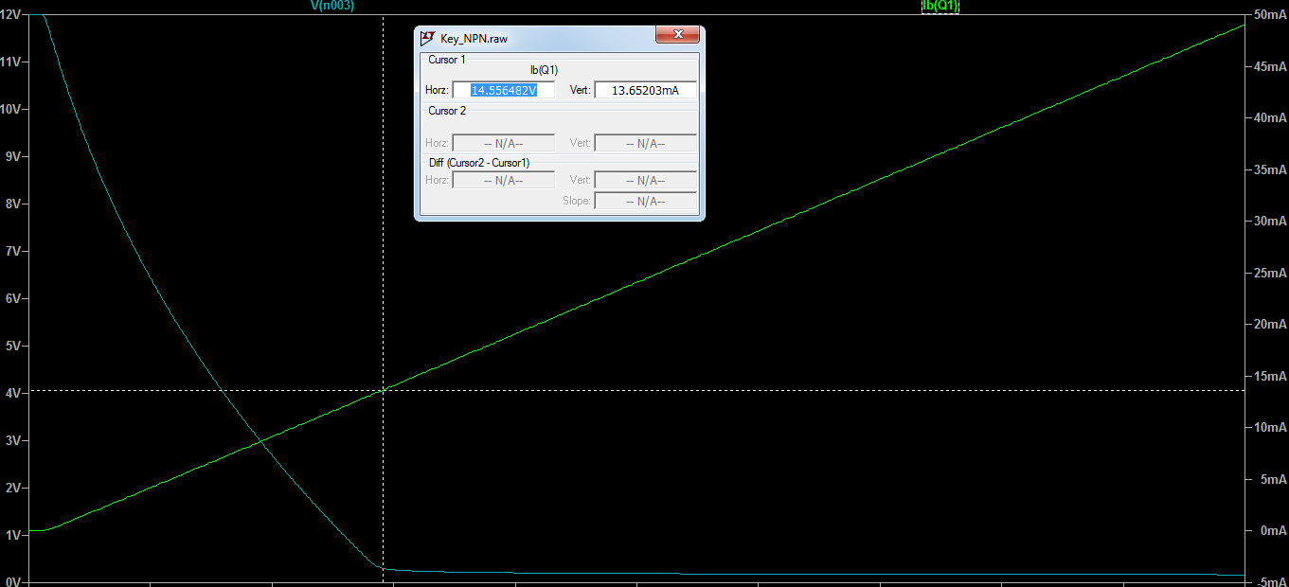

Iб(нас) | 0.013652

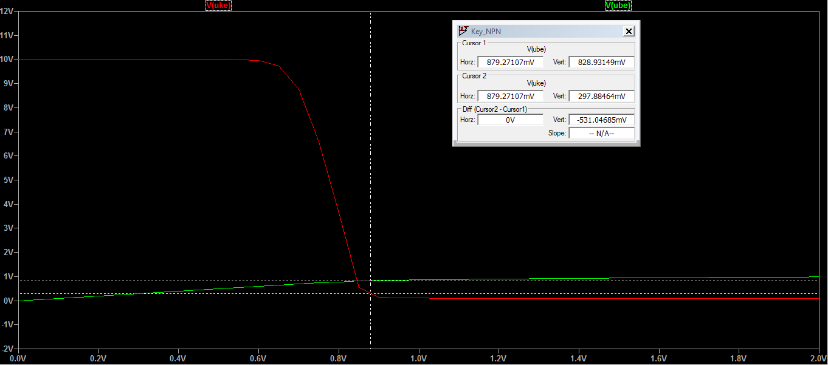

Ube > 830 mV
Uke < 300 mV

Лист1
Розрахунок схеми для курсової схеми
Енергоспоживання схеми взагалом, таймера, стабілізатора, біполяра
Потужність, що розсіюється на біполярі, резисторі - чи потрібен РАДІАТОР!
Загальний кошторис, з урахуванням оптимызацій та додаткових матеріалів для зборки.

 |  |  |  |  |  |  |  |  |  |  |  |  |  |  |  |  | LAMPA

 |  |  |  |  |  |  |  |  |  |  |  |  |  |  |  |  |  | Uживл | 12
 |  |  |  | Ubattery | time | опір | Ur | Iзаряд | Р |  |  | Практика |  |  |  |  |  | Uбатареї | 4.2 | Теорія
 |  | 1 | 3.9 |  | 18_00 | 15.555 | 0 | 0.22 | 0 |  |  | Живлення |  |  |  |  |  |  |  | Живлення
 |  | 2 |  | 4.2 |  |  |  |  |  |  |  | Uживл | 9.8 | V | 10 |  |  |  |  | Uживл | 9.92 | V | 10
 |  |  |  |  |  |  |  |  |  |  |  | Uбатареї | 3.9 | V |  |  |  |  |  | Uбатареї | 3.91 | V | 3.921
 |  |  |  |  |  |  |  |  |  |  |  | BD139 |  |  |  |  |  |  |  | BD139
 |  |  |  |  |  |  |  |  |  |  |  | Iке |  | А |  |  |  |  |  | Iке | 0.187 | А
 |  |  |  |  |  |  |  |  |  |  |  | Iб |  | А |  | без живлення |  |  |  | Iб | 0.025 | А |  | без живлення
 |  |  |  |  |  |  |  |  |  |  |  | Uке | 0.02 | V |  | 3.35 |  |  |  | Uке | 0.032 | V
 |  |  |  |  |  |  |  |  |  |  |  | Uбе | 0.797 | V |  | 3.52 |  |  |  | Uбе | 0.808 | V
 |  |  |  |  |  |  |  |  |  |  |  | LM7805 |  |  |  |  |  |  |  | LM7805
 |  |  |  |  |  |  |  |  |  |  |  | Uin | 9.8 | V |  |  |  |  |  | Uin | 9.92 | V
 |  |  |  |  |  |  |  |  |  |  |  | Uout | 7.84 | V |  |  |  |  |  | Uout | 5 | V
 |  |  |  |  |  |  |  |  |  |  |  | NE_555 |  |  |  |  |  |  |  | NE_555
 |  |  |  |  |  |  |  |  |  |  |  | Vcc_555 | 7.84 | V | 8 |  |  |  |  | Vcc_555 | 4.85 | V
 |  |  |  |  |  |  |  |  |  |  |  | THRS | 3.75 | V |  |  |  |  |  | THRS | 3.107 | V
 |  |  |  |  |  |  |  |  |  |  |  | TRIG | 2.1 | V |  |  |  |  |  | TRIG | 1.629 | V
 |  |  | 1 + R2/ R1 |  |  |  |  |  |  |  |  | OUT | 5.84 | V |  |  |  |  |  | OUT | 4.85 | V
 |  | R_num |  | номинал | вид
 | Voltage
18:04:00 | 3.937
18:10:00 | 3.940
18:17:00 | 3.960
18:20:00 | 3.960
18:25:00 | 3.980
18:30:00 | 3.980
18:40:00 | 3.986
18:45:00 | 3.990
18:50:00 | 3.999
19:00:00 | 4.010
19:10:00 | 4.030
19:20:00 | 4.050
19:30:00
19:40:00
 | теория | 12 | 2.9 | 9840 | желтый | 1 |  |  |  |  |  | Voltage |  | Time
 |  | 13 | 2.2 | 5090 | синий маленький | 2 |  |  |  |  |  | 3.937 | 18.07 | 18:04:00
 |  | 32 | 2.6 | 8150 | синий большой | 3 |  |  |  |  |  | 3.940 | 18.1 | 18:10:00
 |  | (1+4) 2 | 3.1 | 980 | Желтый мой | 4 |  |  |  |  |  | 3.960 | 18.17 | 18:17:00
 |  |  |  |  |  |  |  |  |  |  |  | 3.960 | 18.2 | 18:20:00
 | практика |  | (1+4) 2 | 32 | 12 |  |  |  |  |  |  | 3.980 | 18.25 | 18:25:00
 |  | вх |  | 3.97 | 3.97 |  |  |  |  |  |  | 3.980 | 18.3 | 18:30:00
 |  | вих |  | 8.77 | 7.72 |  |  |  |  |  |  | 3.986 | 18.4 | 18:40:00
 |  | ку | #DIV/0! | 2.2 | 1.9 |  |  |  |  |  |  | 3.990 | 18.45 | 18:45:00
 |  |  |  |  | практика |  |  |  |  |  |  | 3.999 | 18.5 | 18:50:00
 |  |  |  |  |  |  |  |  |  |  |  | 4.01 | 19 | 19:00:00
 |  |  |  |  |  |  |  |  |  |  |  | 4.03 | 19.1 | 19:10:00
 |  |  |  |  |  |  |  |  |  |  |  | 4.05 | 19.2 | 19:20:00
 |  |  |  |  |  |  |  |  |  | off | 3.98 |  | 19.3 | 19:30:00
 |  |  |  |  |  |  |  |  |  |  |  |  | 19.4 | 19:40:00

 |  |  |  |  |  |  |  |  |  |  |  | 3.83 | 15:15:00 | 0 | 0
 |  |  |  |  |  |  |  |  |  |  |  | 3.953 | 15:22:00 | 0:07:00 | 0:07:00
 |  |  |  |  |  |  |  |  |  |  |  | 3.99 | 15:25:00 | 0:03:00 | 0:10:00
 |  |  |  |  |  |  |  |  |  |  |  | 4.01 | 15:34:00 | 0:09:00 | 0:19:00
 |  |  |  |  |  |  |  |  |  |  |  | 4.03 | 15:40:00 | 0:06:00 | 0:25:00
 |  |  |  |  |  |  |  |  |  |  |  | 4.07 | 15:46:00 | 0:06:00 | 0:31:00
 |  |  |  |  |  |  |  |  |  |  |  | 4.08 | 15:52:00 | 0:06:00 | 0:37:00
 |  |  |  |  |  |  |  |  |  |  |  | 4.11 | 16:00:00 | 0:08:00 | 0:45:00

